target rekap pvi
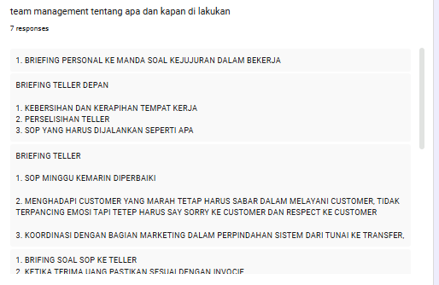
 |  |  | sales marketing
jumlah omzet |  | may
 | admin | orange | biru | total
 | penny
 | bruce
 | fenny
 | vero
 |  |  |  | 0.00
 |  |  |  |  |  |  | Laporan kepuasan nasabah

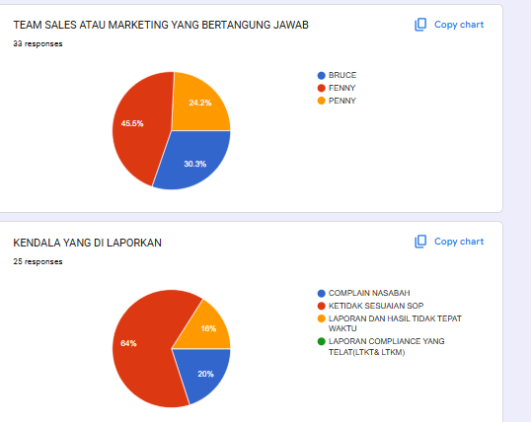
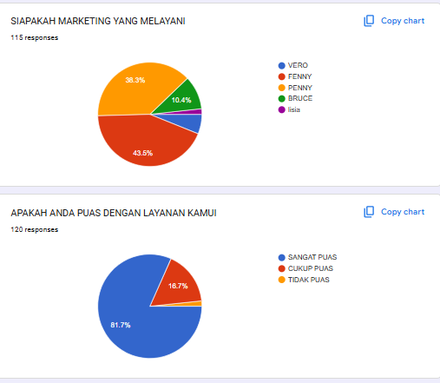
tingkat complain tracking | mingu 1 | 1
 | mingu 2 | 1
 | mingu 3 | 1
 | mingu 4 | 2

tidak kesesuaian sop | mingu 1 | 2
 | mingu 2 | 4
 | mingu 3 | 5
 | mingu 4 | 5

laporan dan hasil rekonsiliasi tidak tepat waktu | mingu 1 | 1
 | mingu 2 | 1
 | mingu 3 | 1
 | mingu 4 | 1

tingkat kepuasan nasabah survey | mingu 1 | 17
 | mingu 2 | 17
 | mingu 3 | 29
 | mingu 4 | 35

 |  | TELLER LUAR
JUMLAH OMZET
 |  | APRIL(target 50%) |  | total
 | manda
 | lisia
 | alifia
 | liza
 |  |  |  | 0.00 | 8,154,517,090.00

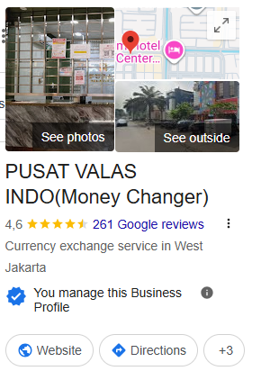
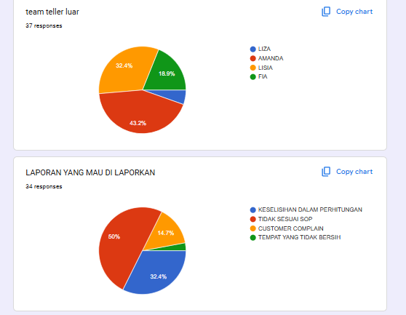
 |  |  |  |  |  | Teller luar reporting |  | review +2
TINGKAT KETELITIAN DALAM PERHITUNGAN | WEEK 1 | 4
 | WEEK 2 | 1
 | WEEK 3 | 3
 | WEEK 4 | 3

TINGKAT KESESUAIAN SOP | WEEK 1 | 5
 | WEEK 2 | 5
 | WEEK 3 | 3
 | WEEK 4 | 4

TINGKAT KEPUASAN PELANGAN | WEEK 1 | 74 |  | TOTAL pvi
google review | WEEK 2 | 24
 | WEEK 3 | 0
 | WEEK 4 | 0

TINGKAT KEBERSIHAN | WEEK 1 | 1
 | WEEK 2 | 0
 | WEEK 3 | 0
 | WEEK 4 | 0

 |  | teller dalam

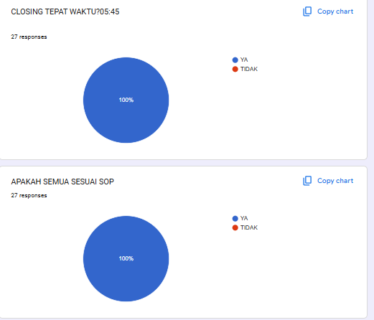
closing tepat waktu | WEEK 1 | 3
 | WEEK 2 | 6
 | WEEK 3 | 7
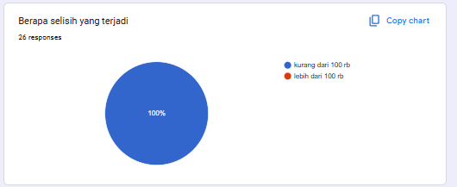
 | WEEK 4 | 10

tingkat kesesuaian sop | WEEK 1 | 3
 | WEEK 2 | 6
 | WEEK 3 | 7
 | WEEK 4 | 10
tingkat kepuasan pelangan | WEEK 1 | 0
 | WEEK 2 | 0
 | WEEK 3 | 0
 | WEEK 4 | 0

tingkat kesesuaian dalam jumlah kas | WEEK 1 | 2
 | WEEK 2 | 6
 | WEEK 3 | 7
 | WEEK 4 | 6

 | KURIR

kurir PVI

TINGKAT KETEPATAN WAKTU | WEEK 1
 | WEEK 2
 | WEEK 3 | 0
 | WEEK 4

LAPORAN SERAH TERIMA BARANG DIKIRIMKAN TEPAT WAKTU | WEEK 1 | 17
 | WEEK 2 | 13
 | WEEK 3 | 20
 | WEEK 4 | 34

TINGKAT KESUSAIAN SOP | WEEK 1 | 0
 | WEEK 2 | 1
 | WEEK 3 | 0
 | WEEK 4

TEAM LEADER MARKETING

Net Profit Margin | WEEK 1
 | WEEK 2
 | WEEK 3
 | WEEK 4
Tingkat Ketersediaan Stok Mata Uang | WEEK 1
 | WEEK 2
 | WEEK 3
 | WEEK 4 | 1
COMPLAIN NASABAH | WEEK 1
 | WEEK 2
 | WEEK 3
 | WEEK 4
kurs updating | WEEK 1
 | WEEK 2
 | WEEK 3
 | WEEK 4
TEAM MANAGEMENT | WEEK 1
 | WEEK 2
 | WEEK 3
 | WEEK 4

TEAM LEADER PVI
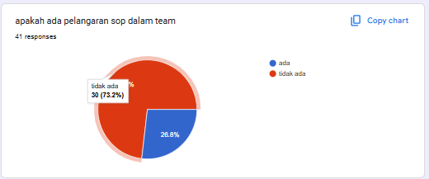

Jumlah omzet team | WEEK 1
 | WEEK 2
 | WEEK 3
 | WEEK 4
KEPATUHAN REGULASI SOP (pengawasan operasional | WEEK 1 | 2
 | WEEK 2 | 5
 | WEEK 3
 | WEEK 4
RESIKO LIKUIDITAS | WEEK 1 | 1
 | WEEK 2 | 7
 | WEEK 3
 | WEEK 4
EFISIENSI PELAPORAN dan monitoring KURS | WEEK 1 | 2
 | WEEK 2 | 6
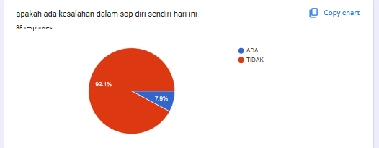
 | WEEK 3
 | WEEK 4
TEAM MANAGEMENT | WEEK 1 | 2
 | WEEK 2 | 3
 | WEEK 3 | 1
 | WEEK 4 | 1

target rekap ptu
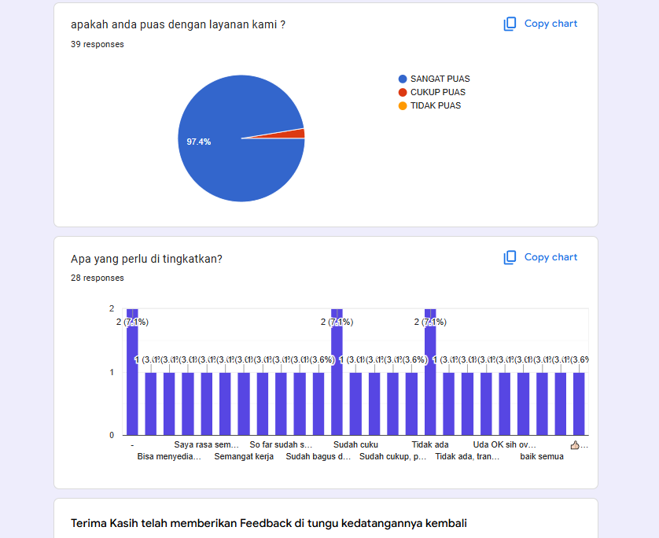
 |  | TELLER LUAR
JUMLAH OMZET
 |  | JULI(target 50%) |  | total
 | ARDY
 | JOESE
 | kiki
 |  |  | total | 0.00

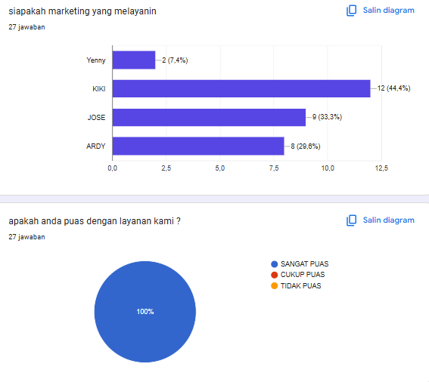
TINGKAT KETELITIAN DALAM PERHITUNGAN | WEEK 1 | 0
 | WEEK 2 | 0
 | WEEK 3 | 0
 | WEEK 4 | 0

TINGKAT KESESUAIAN SOP | WEEK 1 | 2
 | WEEK 2 | 4
 | WEEK 3 | 5
 | WEEK 4 | 5

TINGKAT KEPUASAN PELANGAN | WEEK 1 | 9
 | WEEK 2 | 9
 | WEEK 3 | 16
 | WEEK 4 | 27

TINGKAT KEBERSIHAN | WEEK 1 | 0
 | WEEK 2 | 0
 | WEEK 3 | 0
 | WEEK 4 | 0

 |  | TELLER DALAM

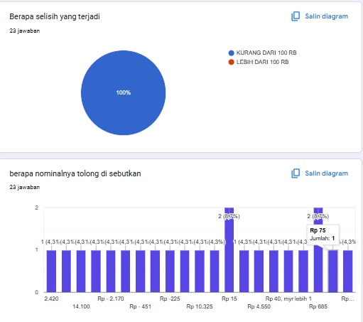
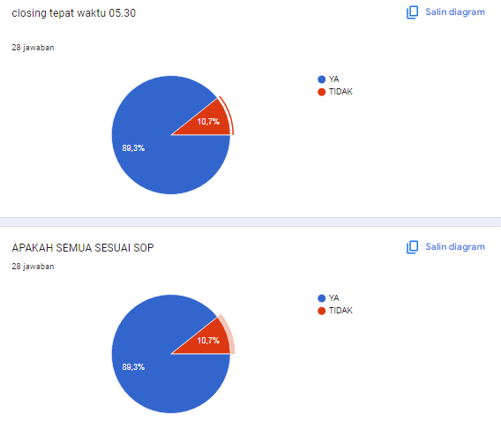
closing tepat waktu | WEEK 1 | 9
 | WEEK 2 | 15
 | WEEK 3 | 0
 | WEEK 4 | 28

tingkat kesesuaian sop | WEEK 1 | 1
 | WEEK 2 | 15
 | WEEK 3 | 23
 | WEEK 4 | 28
tingkat kepuasan pelangan | WEEK 1 | 0
 | WEEK 2 | 0
 | WEEK 3 | 0
 | WEEK 4 | 0

tingkat kesesuaian dalam jumlah kas | WEEK 1 | 0
 | WEEK 2 | 15
 | WEEK 3 | 23
 | WEEK 4 | 28

NOTE = ULASAN MULAI DARI AKUN GLOSS INDUSTRY

TEAM LEADER PTU

Jumlah omzet team | WEEK 1 | 0
 | WEEK 2 | 0
 | WEEK 3 | 0
YENI | WEEK 4 | 0 |  | 0.00 | 0.00
KEPATUHAN REGULASI SOP (pengawasan operasional | WEEK 1 | 1
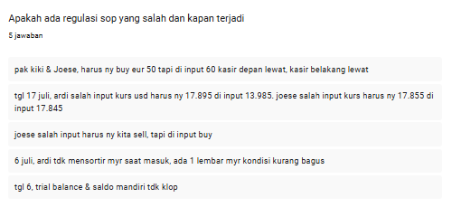
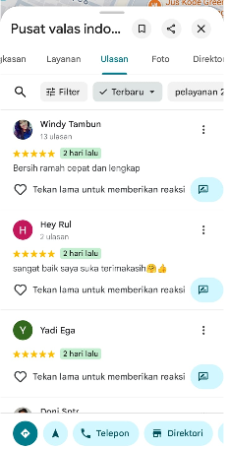
 | WEEK 2 | 4
 | WEEK 3 | 5
 | WEEK 4 | 0
MARKETING SURVEY (ULASAN GOOGLE) | WEEK 1 | 0
 | WEEK 2 | 9
 | WEEK 3 | 0
 | WEEK 4 | 0
EFISIENSI PELAPORAN dan monitoring KURS | WEEK 1 | 0
 | WEEK 2 | 0
 | WEEK 3 | 0
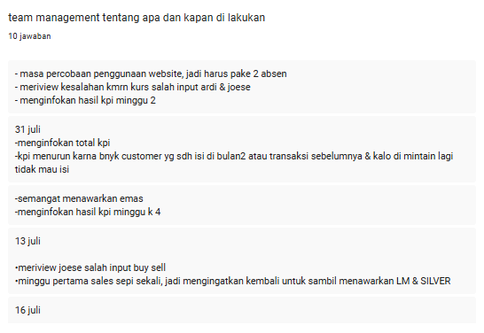
 | WEEK 4 | 0
TEAM MANAGEMENT | WEEK 1 | 0
 | WEEK 2 | 4
 | WEEK 3 | 7
 | WEEK 4 | 10

target rekap PKD
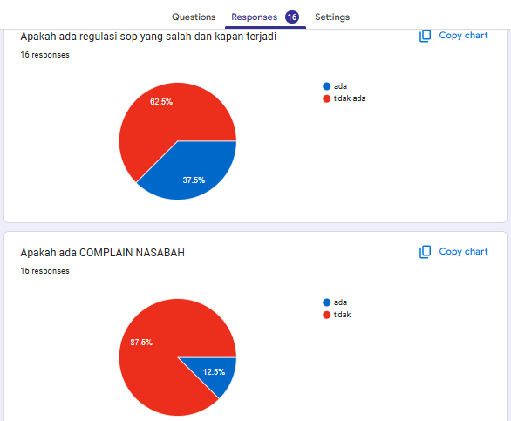
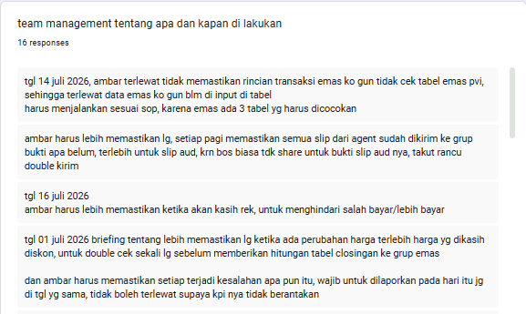
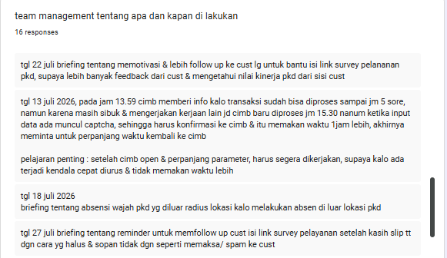
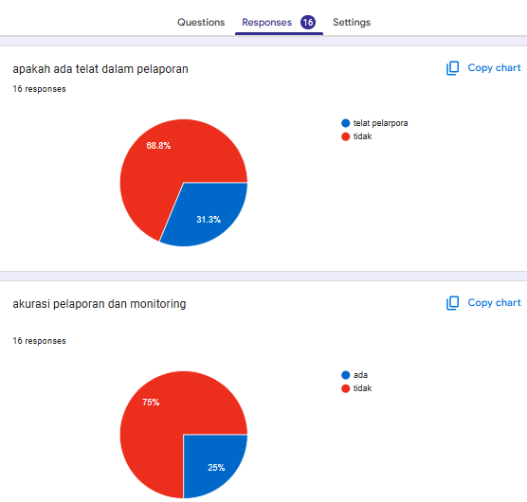
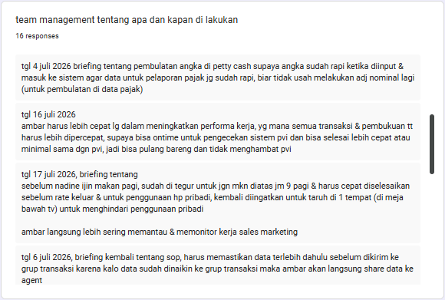
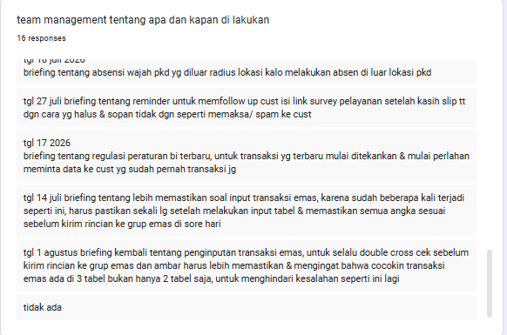
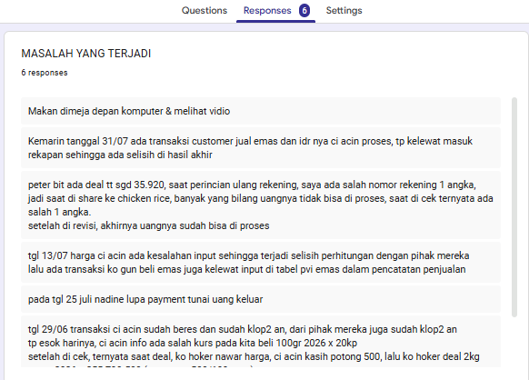
 |  | SALES MARKETING

jumlah omzet |  | JULI (TARGET 100.000.000)
 | NAMA ADMIN |  | TOTAL
 | VINNY
 | NADINE

 | TOTAL OMZET JULI 2026 |  | 186,948,043,619
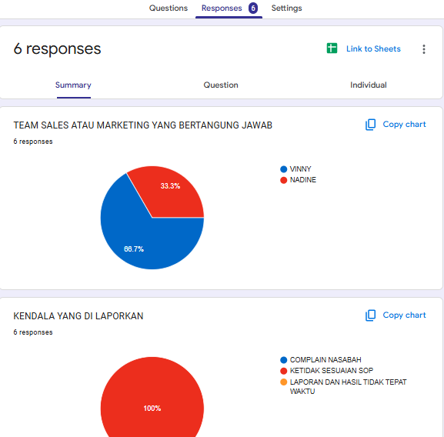

Tingkat complain tracking | WEEK 1 | 0
 | WEEK 2 | 0
 | WEEK 3 | 0
 | WEEK 4 | 0

Tingkat Kesesuaian SOP | WEEK 1 | 0
 | WEEK 2 | 0
 | WEEK 3 | 0
 | WEEK 4 | 6

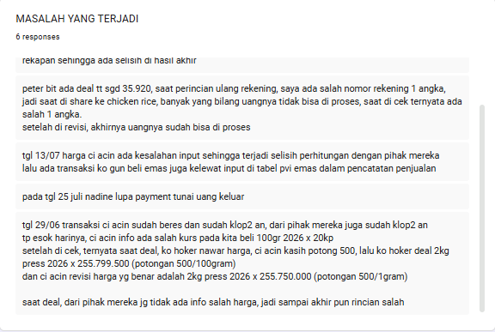
Laporan compliance & Hasil Rekonsiliasi Tepat Waktu | WEEK 1 | 0
 | WEEK 2 | 0
 | WEEK 3 | 0
 | WEEK 4 | 0

Tingkat kepuasan nasabah survey) | WEEK 1 | 0
 | WEEK 2 | 9
 | WEEK 3 | 25
 | WEEK 4 | 0

 |  | LEADER PKD

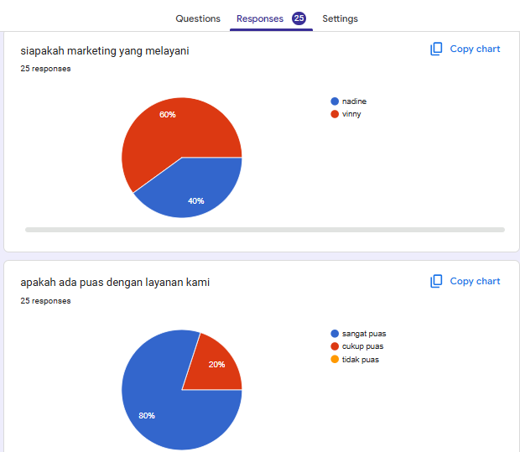
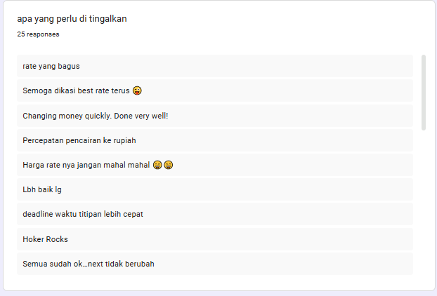
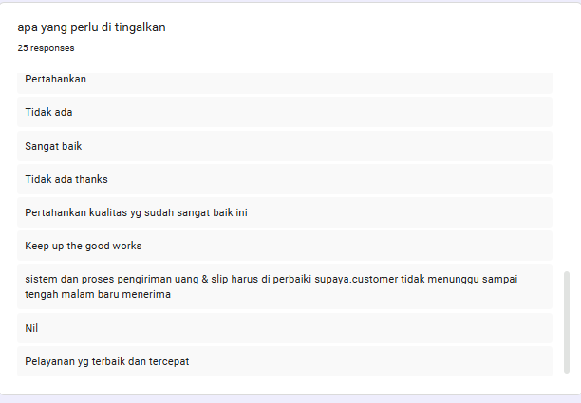
Jumlah omzet team | WEEK 1 | 0
 | WEEK 2 | 0
 | WEEK 3 | 0
 | WEEK 4 | 186,948,043,619
KEPATUHAN REGULASI SOP (pengawasan operasional) | WEEK 1 | 0
 | WEEK 2 | 0
 | WEEK 3 | 0
 | WEEK 4 | 6
COMPLAIN NASABAH | WEEK 1 | 0
 | WEEK 2 | 0
 | WEEK 3 | 0
 | WEEK 4 | 2
AKURASI PELAPORAN dan monitoring | WEEK 1 | 0
 | WEEK 2 | 0
 | WEEK 3 | 0
 | WEEK 4 | 5
TEAM MANAGEMENT (briefing 10 kali sebulan) | WEEK 1 | 0
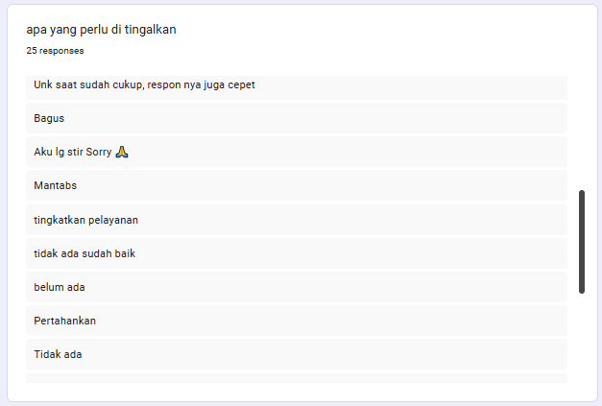
 | WEEK 2 | 0
 | WEEK 3 | 0
 | WEEK 4 | 10

 | JANUARY | FEBUARY | MARCH | APRIL | MAY | JUNE | JULY | AGUSTUS | SEPTEMBER | NOVEMBER | Desember
SALES MARKETING |  |  |  | 195,430,945,366 | 72,005,276,700 | 108,281,970,021 | 186,948,043,619
LEADER PKD

target omzet
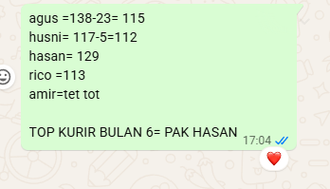
 |  |  |  |  | bulan 7
marketing | week 1 |  |  |  | week 2 |  |  |  | week 3 |  |  |  | week4
admin | orange | biru | total | admin | orange | biru | total | admin | orange | biru | total | admin | orange | biru | total
penny |  |  | 0.00 | penny |  |  | 0.00 | penny | 24,835,495,455.00 | 49,978,990,650.00 | 74,814,486,105.00 | penny | 25,857,905,755.00 | 61,821,262,900.00 | 87,679,168,655.00
bruce |  |  | 0.00 | bruce |  |  | 0.00 | bruce | 8,352,477,250.00 | 58,413,001,847.00 | 66,765,479,097.00 | bruce | 9,108,337,070.00 | 61,340,890,847.00 | 70,449,227,917.00
fenny |  |  | 0.00 | fenny |  |  | 0.00 | fenny | 25,933,574,220.00 | 49,761,839,250.00 | 75,695,413,470.00 | fenny | 27,719,149,800.00 | 61,116,315,050.00 | 88,835,464,850.00
vero |  |  | 0.00 | vero |  |  | 0.00 | vero | 34,759,927,895.00 | 54,309,620,325.00 | 89,069,548,220.00 | vero | 41,382,827,395.00 | 67,194,412,325.00 | 108,577,239,720.00
target | 500,000,000,000.00 |  | 0.00 |  |  |  | 0.00 |  |  |  | 306,344,926,892.00 |  |  |  | 355,541,101,142.00

teller | APRIL(target 50%) |  | total |  | APRIL(target 50%) |  | total |  | APRIL(target 50%) |  | total |  | APRIL(target 50%) |  | total
manda |  |  | 0.00 | manda |  |  | 0.00 | manda | 1,092,594,610.00 | 568,995,530.00 | 1,661,590,140.00 | manda | 1,198,482,110.00 | 619,871,730.00 | 1,818,353,840.00
lisia |  |  | 0.00 | lisia |  |  | 0.00 | lisia | 1,238,272,530.00 | 556,034,855.00 | 1,794,307,385.00 | lisia | 1,449,150,580.00 | 593,050,680.00 | 2,042,201,260.00
alifia |  |  | 0.00 | alifia |  |  | 0.00 | alifia | 593,315,500.00 | 2,498,777,675.00 | 3,092,093,175.00 | alifia | 754,148,680.00 | 2,546,373,175.00 | 3,300,521,855.00
liza |  |  | 0.00 | liza |  |  | 0.00 | liza | 663,822,725.00 | 428,201,105.00 | 1,092,023,830.00 | liza | 812,728,225.00 | 512,164,405.00 | 1,324,892,630.00
target | 10,000,000,000.00 |  | 0.00 |  |  |  | 0.00 |  |  |  | 7,640,014,530.00 |  |  |  | 8,485,969,585.00
 |  |  |  |  |  | total | 0.00 |  |  | total | 313,984,941,422.00 |  |  | total | 364,027,070,727.00
Nama Kurir | Total Rute | Double lapor:
amir | 98 |  |  |  |  |  |  |  | 500,000,000,000.00 | 71% | 355,000,000,000.00
agus | 114
hasan | 146
husni | 142 |  |  |  |  |  | pen
rico | 127
dede | 32
total | 659 |  |  |  |  |  |  | aris isnan

target | 900

target pkd
 |  | week1 | week2 | week3 | week4
ambar and team |  |  | 69,483,197,020.00 | 86,406,426,910.00 | 108,281,970,021.00
target pkd | 100.000.000.000

 | week 1 |  |  |  | week 2 |  |  |  | week 3 |  |  |  | week 4
marketing | may |  |  | marketing | may |  |  | marketing | may |  |  | marketing | may
admin | orange | biru | total | admin | orange | biru | total | admin | orange | biru | total | admin | orange | biru | total
yeni |  |  | 0.00 | yeni |  |  | 0.00 | yeni | 9,743,933,075.00 | 21,366,897,410.00 | 31,110,830,485.00 | yeni | 19,248,853,370.00 | 31,940,782,160.00 | 51,189,635,530.00
ardi |  |  | 0.00 | ardi |  |  | 0.00 | ardi | 987,868,285.00 | 773,571,720.00 | 1,761,440,005.00 | ardi | 1,450,157,860.00 | 1,642,481,971.00 | 3,092,639,831.00
jose |  |  | 0.00 | jose |  |  | 0.00 | jose | 1,114,978,665.00 | 931,957,950.00 | 2,046,936,615.00 | jose | 1,620,840,620.00 | 1,323,269,950.00 | 2,944,110,570.00
kiki |  |  | 0.00 | kiki |  |  | 0.00 | kiki | 476,792,960.00 | 172,830,600.00 | 649,623,560.00 | kiki | 749,686,385.00 | 376,764,100.00 | 1,126,450,485.00
target | 85,000,000,000.00 |  | 0.00 | target | 85,000,000,000.00 |  | 0.00 | target | 85,000,000,000.00 |  | 35,568,830,665.00 | target | 85,000,000,000.00 |  | 58,352,836,416.00

 |  |  |  |  |  |  |  | 85,000,000,000.00 | 69% | 58,650,000,000.00

